ログイン画面
システム名 |  | アイエスエイプランECサイト |  |  |  |  | 作成日 |  | 2017/8/22 | 作成者 | 内海 智也
カテゴリ |  | ログイン画面 | 機能名称 |  |  |  | 更新日 |  | 2020/3/11 | 更新者 | 田中 港

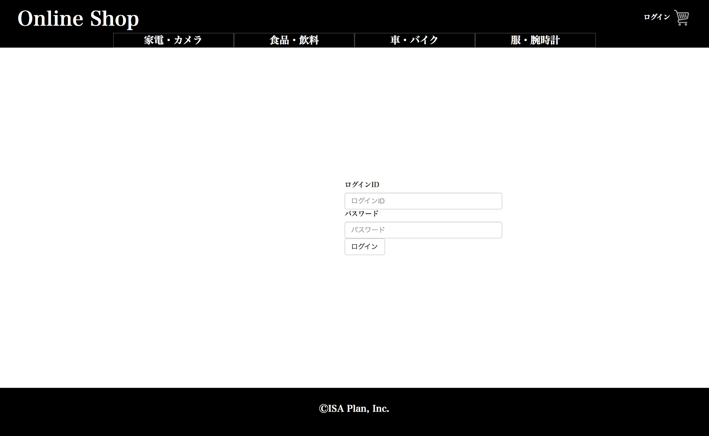
1
2
3
Body
Header
Footer
Online Shop
 | ■ログイン画面
 |  |  |  | No. | 項目名 | オブジェクト |  | 内容

 |  |  |  | 1 | ログインID | label |  | メールアドレスを入力するフォーラム

 |  |  |  | 2 | パスワード | label |  | パスワードを入力するフォーラム

 |  |  |  | 3 | ログイン | button |  | ホーム画面へ遷移する

 |  |  |  | 4 | 表示 | h5 |  | 新しいお客様ですか？と表示
 |  |  |  |  |  |  |  | 2020/03/11 JTM13 対応 田中

 |  |  |  | 5 | アカウントを作成 | a |  | アカウントを作成と表示
 |  |  |  |  |  |  |  | アカウント作成を押すとユーザー新規登録画面に遷移
 |  |  |  |  |  |  |  | 2020/03/11 JTM13 対応 田中

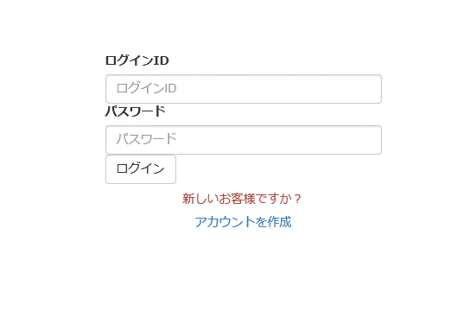

Body

4
ⒸISA Plan, Inc.
5

